Sheet1
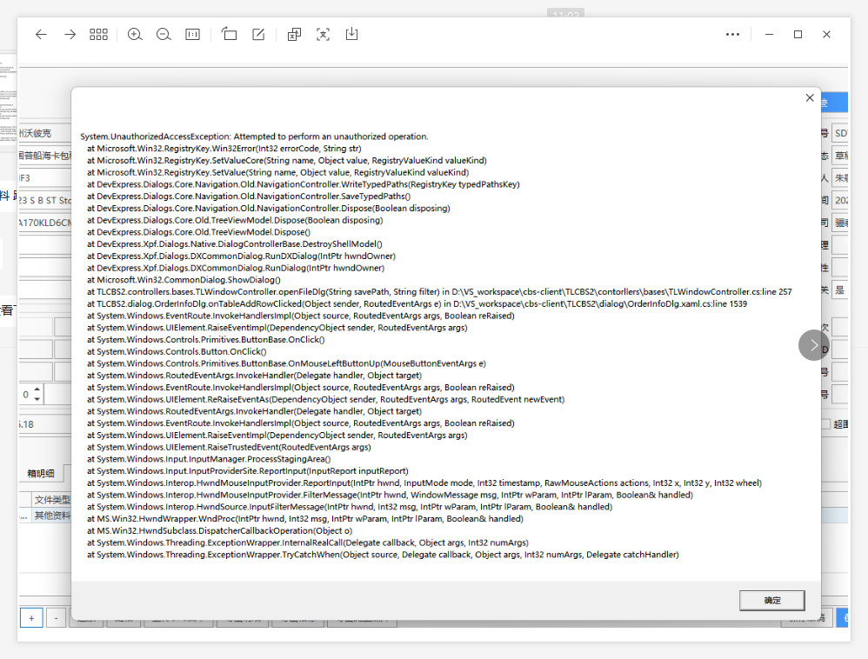
发生日 | 发生人员 | 详细内容 | 解决状态 | 备注 | 解决人 | 解决日
2023-01-13 | 王琪 | 电商订单详细画面 上传资料时 Attempted to perform an unauthorized operation 1.杀毒软件屏蔽操作 2.windows登录账号文件夹权限不够。 3.CBS需要管理员账号登录执行。CBS已管理员身份运行。 | 解决
 |  | or .net 7.0

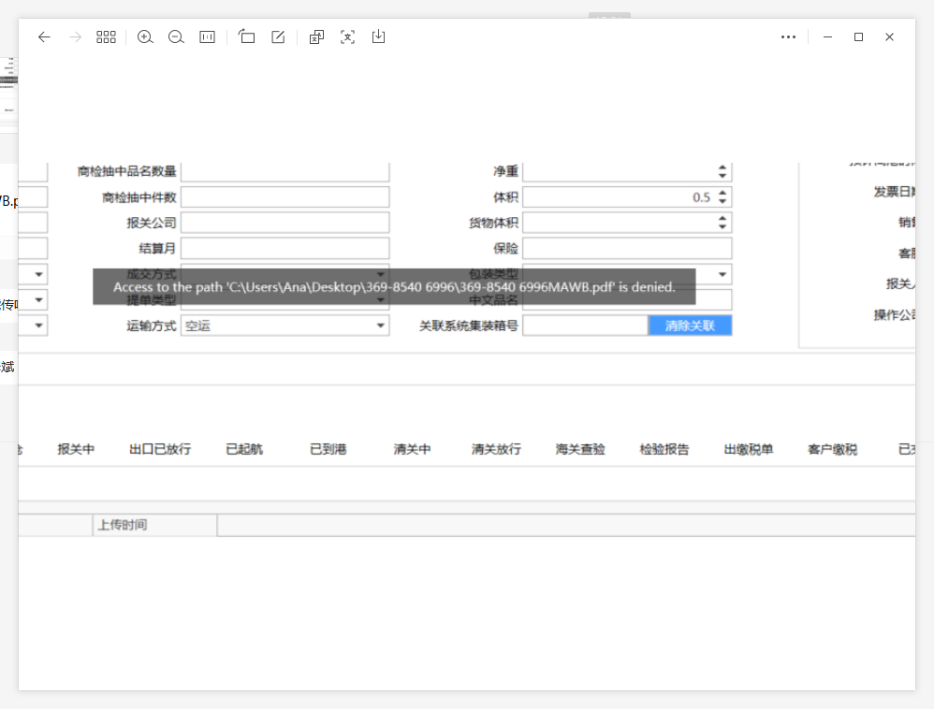
2023-02-23 | 许君 | Access to the path 。。。 is denied 文件属性只读勾着

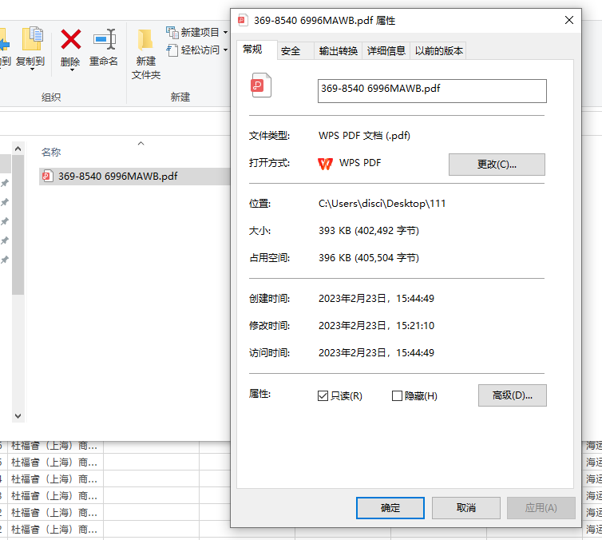

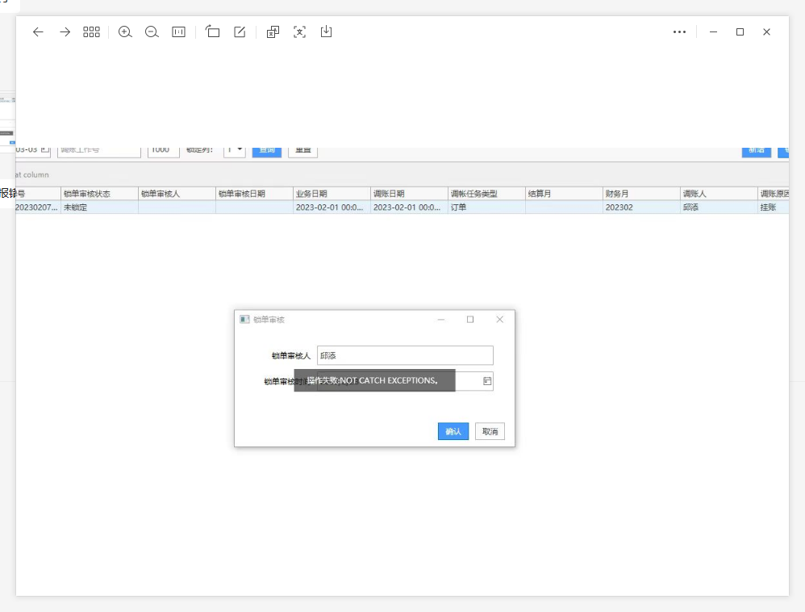
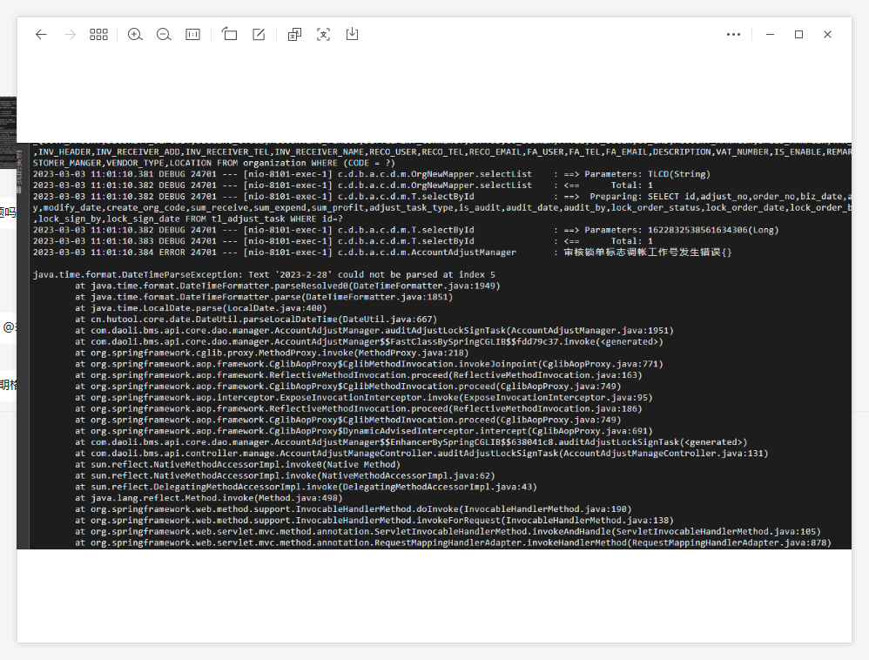
2023-03-03 | 许君 | 错误 操作失败：NOT CATCH EXCEPTIONS。 后端报错信息
 |  | 多数是前端传入日期格式不满足 yyyy-MM-dd 的位数造成。
 |  | fillObjByNameFromValue ===> fillObjByNameFromValueNew 日期string 以yyyy-MM-dd 格式传入后端。

 |  | 电商订单 商品一览，图片删除报错。 由于用户误输了1个商品14个图片，导致下载往集合内加数据还没完成，就对集合进行了删除操作。 异常log： Collection was modified; enumeration operation may not execute. | 克隆对象替代集合对象 |  | //图片下载速度过慢，会引发 //Collection was modified; enumeration operation may not execute. List<FileInfoModel> files = obj as List<FileInfoModel>; List<FileInfoModel> cloneFiles = CommonUtil2.CloneList<FileInfoModel>(files); foreach (var f in cloneFiles) | 其实应该加lock锁 在循环集合对象以及add、remove的地方加锁。让for循环结束后再add或者remove。

